乾燥ナマコ
敵モデル発注書

 | 名称 |  |  |  | 命名規則 |  | 概要 | テクスチャ名 | マテリアル名
 | ギミックモデル_乾燥ナマコ |  |  |  | Model_Gimmick_DesNamako |  | ギミックモデルになります。 | Tex_Gimmick_DesNamako | Mat_Gimmick_DesNamako

 | ポリゴン数(一つにつき) |  |  |  | テクスチャサイズ |  | テクスチャ形式
 | 約1000程度 |  |  |  | 1024 × 1024 |  | .png

 | 提出期限 |  |  |  |  | 提出形式
 | 途中確認 |  |  | 2020-07-03 |  | スクリーンショット

 | 最終提出 |  |  | 2020-07-05 |  | Githubにデータを上げてください

 | 備考
 | ・同名のものを複数保存する場合は、命名規則の最後に連番で数字を入れてください ※作成していただくモデルの参考画像は『装飾イメージ画像』をご確認ください。

 |  | 参考画像

①
②
③
 |  |  | 遺跡ステージ全体イメージ
 |  |  | 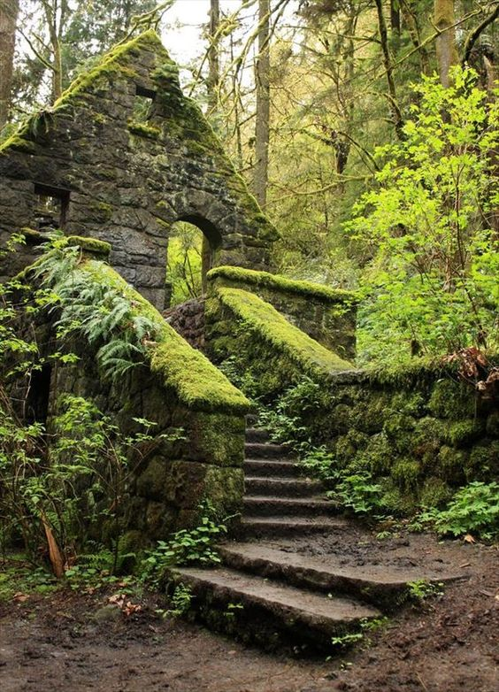 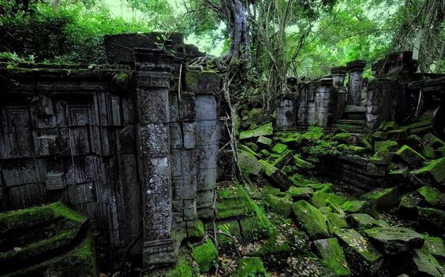 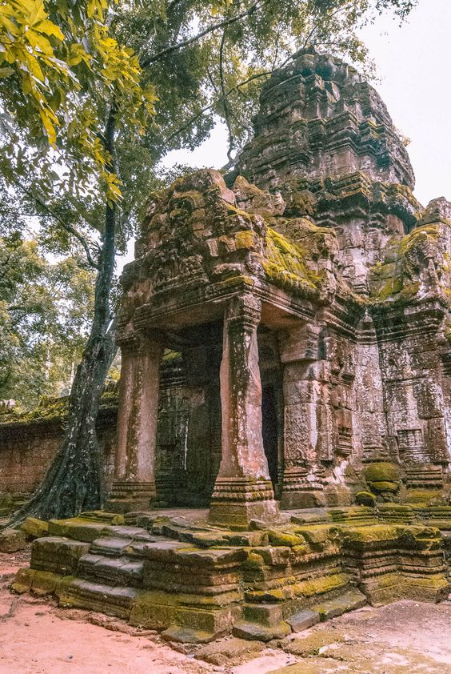

 |  |  | 装飾物には苔が生えていたり、所々木の根が絡まっていたりする。 遺跡の世界観として、元々建物だったのが崩れてしまって③のようにブロックがバラバラになってしまっている。

②
③
④
 |  |  | 乾燥ナマコ イメージ画像 |  |  |  |  |  |  | サイズ比
 |  |  | 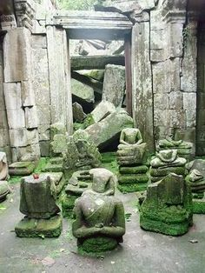 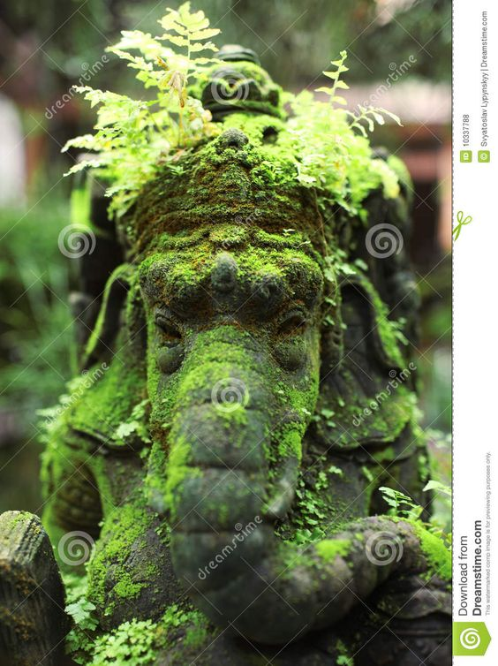 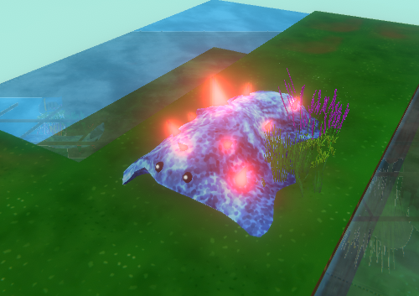
①

1マス分

 |  |  | ①が乾燥し、ブロック状になっている状態になっており、本来の色味よりもくすんだ色になっている。 また②の状態でゲームに配置されるが、水に触れることで①のような姿になる。③④のようにブロックの所々に苔が生えている。 ユーザーに対して、②のブロックは①が固まったものなど連想できる程度には元デザインを生かしてください。

帯電ナマコ
敵モデル発注書

 | 名称 |  |  |  | 命名規則 |  | 概要
 | 敵モデル_帯電ナマコッコ |  |  |  | Model_En_Electro |  | 敵キャラクターモデルとなります。

 | ポリゴン数(一つにつき) |  |  |  | テクスチャサイズ |  | テクスチャ形式 | テクスチャ名 | マテリアル名
 | 約1000程度 |  |  |  | 1024 × 1024 |  | .png | Tex_En_Electro | Mat_En_Electro

 | 提出期限 |  |  |  |  | 提出形式
 | 途中確認 |  |  | 2020-08-12 |  | スクリーンショット
 | 最終提出 |  |  | 2020-07-14 |  | Githubにデータを上げてください

 | 概要
 | 『森』『遺跡』ステージにて出現する想定となります。

 |  | 参考画像

②
 |  |  | 帯電ナマコ イメージ画像 |  |  |  |  |  |  | サイズ比
 |  |  | 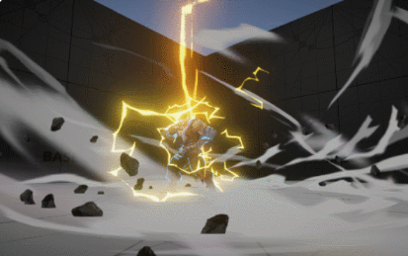
①

帯電ナマコッコ

 |  |  | ①に雷が落ち、②のようなエフェクトを体にまとうようになっている。 ※エフェクトは別途作成中 色合いイメージは、わかりやすくトゲ部分が黄色系で雷を連想させ、体の部分はグレーチックな色で雷雲をイメージさせる感じを想定(参考程度に捉えてもらえると)。

